grain size analysis
* grain-size distribution of bed material (2013) _ grid sampling(Hack_1947)

* particle size distribution of suspended sediment (2013)_Laser Diffraction |  |  |  |  |  |  |  |  | * grain-size distribution of bed material (2013)_Sieve

No | particle size distribution of suspended sediment (%) |  |  |  |  |  |  |  | particle size time | D10 | D30 | D35 | D60 | D65 | 균등계수 Coefficient of uniformity (Cu) | 곡률계수 Coefficient of curvature (Cg)
 | range (mm) |  |  |  |  |  |  |  | 홍수전 (before the flood) | 0.33 | 0.86 | 1.76 | 9.45 | 10.62 | 28.49 | 0.24
 | 0.0020~ | 0.063~ | 0.126~ | 0.26~ | 0.51~ | 1.1~ | 2.1~ | 4.1~ | 홍수후(after the flood ) | 0.41 | 1.00 | 4.15 | 10.33 | 11.20 | 24.97 | 0.23
 | 0.062 | 0.125 | 0.25 | 0.5 | 1 | 2 | 4 | 8 | 평균 (mean) | 0.37 | 0.93 | 2.95 | 9.89 | 10.91 | 26.73 | 0.24
1 | 84.59 | 9.88 | 1.87 | 0.01 | 0.34 | 2.42 | 0.9 | 0 | particle size time | D5 | D10 | D15 | D20 | D25 | D30 | D35 | D40 | D45 | D50 | D55 | D60 | D65 | D70 | D75 | D80 | D85 | D90 | D95 | D100
2 | 79.64 | 9.41 | 1.91 | 0.12 | 1.99 | 5.05 | 1.88 | 0 | 홍수전 (before the flood) | 0.25 | 0.33 | 0.43 | 0.54 | 0.70 | 0.86 | 1.76 | 4.44 | 6.18 | 8.00 | 8.87 | 9.45 | 10.62 | 10.91 | 11.78 | 12.65 | 13.24 | 14.11 | 14.98 | 16.00
3 | 88.75 | 9.41 | 1.83 | 0.01 | 0 | 0 | 0 | 0 | 홍수후 (after the flood ) | 0.25 | 0.41 | 0.57 | 0.70 | 0.66 | 1.00 | 4.15 | 6.76 | 8.29 | 9.16 | 9.75 | 10.33 | 11.20 | 11.78 | 12.36 | 13.24 | 14.11 | 14.69 | 15.27 | 16.00
4 | 82.7 | 10.94 | 3.66 | 0.34 | 0.82 | 1.03 | 0.5 | 0 | 평균 (mean) | 0.25 | 0.37 | 0.50 | 0.62 | 0.68 | 0.93 | 2.95 | 5.60 | 7.24 | 8.58 | 9.31 | 9.89 | 10.91 | 11.35 | 12.07 | 12.95 | 13.67 | 14.40 | 15.13 | 16.00
5 | 86.44 | 9.75 | 2.11 | 0.17 | 0.31 | 0.76 | 0.45 | 0
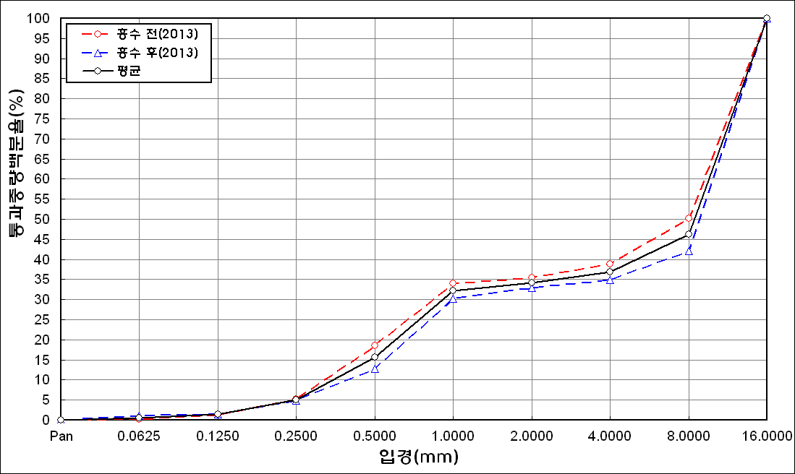
before the flood (2013)
after the flood (2013)
mean
percent passing(%)
particle size (mm)
6 | 89.05 | 8.01 | 1.59 | 0.22 | 0.34 | 0.6 | 0.2 | 0
7 | 89 | 7.62 | 2.78 | 0.39 | 0.19 | 0 | 0 | 0
8 | 88.72 | 8.38 | 2.55 | 0.07 | 0.02 | 0.14 | 0.1 | 0
9 | 88.2 | 9.46 | 2.31 | 0.05 | 0 | 0 | 0 | 0
10 | 87.52 | 10.2 | 2.28 | 0.01 | 0 | 0 | 0 | 0
11 | 87.97 | 10.14 | 1.89 | 0 | 0 | 0 | 0 | 0
12 | 90.02 | 8.58 | 1.33 | 0.07 | 0 | 0 | 0 | 0
13 | 90.77 | 7.39 | 1.32 | 0.02 | 0.05 | 0.3 | 0.14 | 0
14 | 92.82 | 5.2 | 0.84 | 0.06 | 0.01 | 0 | 0 | 0
15 | 89.89 | 7.14 | 1.95 | 0.11 | 0.02 | 0 | 0 | 0
16 | 89.37 | 7.06 | 1.75 | 0.37 | 0.28 | 0.17 | 0.08 | 0
17 | 90.27 | 6.49 | 1.83 | 0.42 | 0.05 | 0 | 0 | 0
18 | 88.98 | 7.36 | 2.25 | 0.21 | 0.08 | 0.09 | 0.02 | 0
19 | 90.09 | 6.91 | 1.65 | 0.01 | 0 | 0 | 0 | 0
20 | 92.51 | 5.04 | 0.64 | 0.02 | 0 | 0 | 0 | 0
21 | 90.58 | 6.62 | 1.39 | 0.21 | 0.11 | 0 | 0 | 0
22 | 89.45 | 8.24 | 1.69 | 0.01 | 0 | 0 | 0 | 0
23 | 91.22 | 5.86 | 1.32 | 0.3 | 0.14 | 0.12 | 0.03 | 0
24 | 88.74 | 8.11 | 2.05 | 0.27 | 0.22 | 0.15 | 0.09 | 0
25 | 91.66 | 6.57 | 1.06 | 0.06 | 0 | 0 | 0 | 0
26 | 93.53 | 5.58 | 0.45 | 0 | 0 | 0 | 0 | 0
27 | 93.82 | 5.45 | 0.29 | 0 | 0 | 0 | 0 | 0
mean | 89.12 | 7.81 | 1.73 | 0.13 | 0.18 | 0.4 | 0.16 | 0

* grain-size distribution of bed material (2014) _ grid sampling(Hack_1947)

* particle size distribution of suspended sediment (2014)_Laser Diffraction
 |  |  |  |  |  |  |  |  | * grain-size distribution of bed material (2014)_Sieve
No | particle size distribution of suspended sediment (%)
 | range (mm) |  |  |  |  |  |  |  | particle size time | D10 | D30 | D35 | D60 | D65 | 균등계수 Coefficient of uniformity (Cu) | 곡률계수 Coefficient of curvature (Cg)
 | 0.0020~ | 0.063~ | 0.126~ | 0.26~ | 0.51~ | 1.1~ | 2.1~ | 4.1~ | 홍수전 (before the flood) | 16.00 | 81.00 | 96.40 | 158.00 | 160.00 | 9.88 | 2.60
 | 0.062 | 0.125 | 0.25 | 0.5 | 1 | 2 | 4 | 8 | 홍수후(after the flood ) | 45.00 | 106.00 | 118.60 | 192.00 | 200.00 | 4.27 | 1.30
1 | 67.5 | 17.81 | 7.43 | 1.2 | 0.96 | 2.22 | 1.09 | 0 | 평균 (mean) | 30.50 | 93.50 | 107.50 | 175.00 | 180.00 | 7.07 | 1.95
2 | 73.88 | 16.44 | 7.49 | 0.73 | 0.21 | 0.08 | 0 | 0 | particle size time | D5 | D10 | D15 | D20 | D25 | D30 | D35 | D40 | D45 | D50 | D55 | D60 | D65 | D70 | D75 | D80 | D85 | D90 | D95 | D100
3 | 83.03 | 10.51 | 3.4 | 0.7 | 0.65 | 0.24 | 0.02 | 0 | 홍수전 (before the flood) | 7.00 | 76.00 | 29.00 | 39.60 | 53.00 | 81.00 | 96.40 | 109.80 | 119.30 | 142.00 | 148.00 | 158.00 | 160.00 | 180.00 | 200.00 | - | - | - | - | -
mean | 74.8 | 14.92 | 6.11 | 0.88 | 0.61 | 0.85 | 0.37 | 0 | 홍수후 (after the flood ) | 22.00 | 45.00 | 92.40 | 96.40 | 91.20 | 106.00 | 118.60 | 122.80 | 140.00 | 160.00 | 180.00 | 192.00 | 200.00 | - | - | - | - | - | - | -
 |  |  |  |  |  |  |  |  | 평균 (mean) | 14.50 | 30.50 | 60.70 | 68.00 | 72.10 | 93.50 | 107.50 | 116.30 | 129.65 | 151.00 | 164.00 | 175.00 | 180.00 | 180.00 | 200.00 | - | - | - | - | -

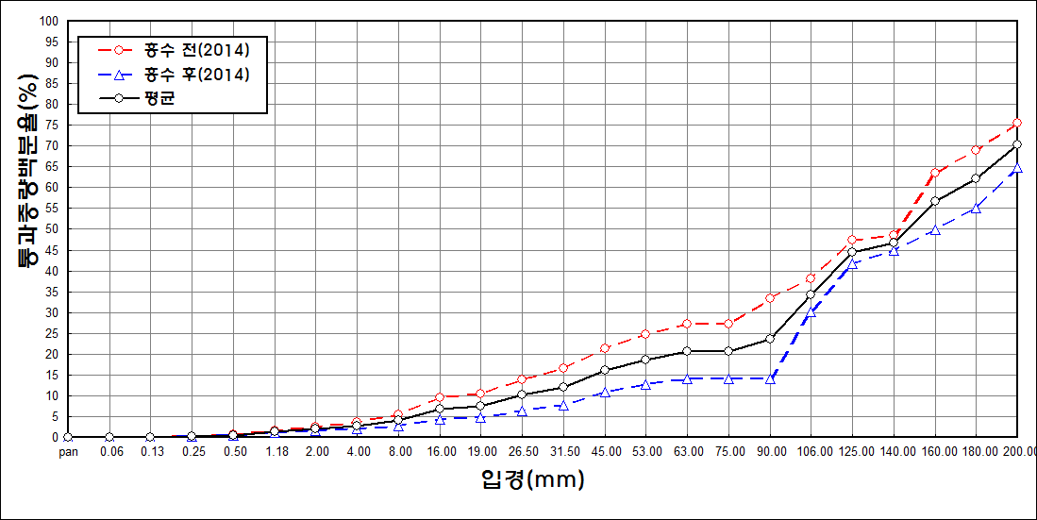
before the flood (2014)
after the flood (2014)
mean
percent passing(%)
particle size (mm)

